云库存佣金
代理商：A的上级是B、B的上级是C、C的上级是D、D的上级是E、E的上级是F A（代理商1级）-B（代理商2级）-C（代理商3级）-D（代理商4级）-E（代理商5级）-F（代理商6级） 非代理商身份不计入云库存分佣体系 A代理商购买商品，找比自身代理商等级高的上级扣库存 A代理商补货，找比自身代理商等级高的上级B补货，B代理商库存充足，B用户拿全部货款 A代理商补货，找比自身代理商等级高的上级B补货，B代理商库存不够（已开启临时补货），B用户在限定时间内向上级补货 A代理商补货，找比自身代理商等级高的上级B补货，B代理商库存不够（不开启临时补货），B用户拿一部分货款，剩下的货款由谁出货，谁拿剩下货款 A代理商补货，找比自身代理商等级高的上级B补货，B代理商库存不够（开启临时补货），B用户拿一部分货款，剩下的货款由谁出货，谁拿剩下货款 A普通用户下单购买云库存商品，扣B用户代理商的库存，C代理商等级和B代理商同等级，C代理商有平级奖拿 A普通用户下单购买云库存商品，扣B用户代理商的库存，C代理商等级比B代理商等级低，C代理商有越级奖拿 补货奖，谁补货谁拿补货奖，补货奖统一平台发 分销、经销、区域、股东、短视频 代理商：A的上级是B、B的上级是C、C的上级是D、D的上级是E、E的上级是F A代理商等级2，B代理商等级3，C代理商等级1 A代理商找上级B代理商补货，B代理商拿货款，B代理商给C代理商越级奖 A代理商等级2，B代理商等级3，C代理商等级2 A代理商找上级B代理商补货，B代理商拿货款，B代理商给C代理商越级奖 A代理商等级2，B代理商等级3，C代理商等级3 A代理商找上级B代理商补货，B代理商拿货款，B代理商给C代理商平级奖 A代理商等级2，B代理商等级3，C代理商等级1，D代理商等级4，E代理商等级1 A代理商找上级B代理商补货，只补部分货，B代理商拿部分货款，接着D代理商补剩下货，D拿剩下货款 B代理商给C代理商部分越级奖，D代理商给E代理商部分越级奖 A代理商等级2，B代理商等级3，C代理商等级2，D代理商等级4，E代理商等级1 A代理商找上级B代理商补货，只补部分货，B代理商拿部分货款，接着D代理商补剩下货，D拿剩下货款 B代理商给C代理商部分越级奖，D代理商给E代理商部分越级奖 A代理商等级2，B代理商等级3，C代理商等级2，D代理商等级4，E代理商等级1 A代理商找上级B代理商补货，只补部分货，B代理商拿部分货款，接着D代理商补剩下货，D拿剩下货款 B代理商给C代理商部分越级奖，D代理商给E代理商部分越级奖 A代理商等级2，B代理商等级3，C代理商等级3，D代理商等级4，E代理商等级1 A代理商找上级B代理商补货，只补部分货，B代理商拿部分货款，接着D代理商补剩下货，D拿剩下货款 B代理商给C代理商部分平级奖，D代理商给E代理商部分越级奖 A代理商等级2，B代理商等级3，C代理商等级1，D代理商等级4，E代理商等级2 A代理商找上级B代理商补货，只补部分货，B代理商拿部分货款，接着D代理商补剩下货，D拿剩下货款 B代理商给C代理商部分越级奖，D代理商给E代理商部分越级奖 A代理商等级2，B代理商等级3，C代理商等级1，D代理商等级4，E代理商等级3 A代理商找上级B代理商补货，只补部分货，B代理商拿部分货款，接着D代理商补剩下货，D拿剩下货款 B代理商给C代理商部分越级奖，D代理商给E代理商部分越级奖 A代理商等级2，B代理商等级3，C代理商等级1，D代理商等级4，E代理商等级4 A代理商找上级B代理商补货，只补部分货，B代理商拿部分货款，接着D代理商补剩下货，D拿剩下货款 B代理商给C代理商部分越级奖，D代理商给E代理商部分平级奖 A代理商等级2，B代理商等级3，C代理商等级3，D代理商等级4，E代理商等级4 A代理商找上级B代理商补货，只补部分货，B代理商拿部分货款，接着D代理商补剩下货，D拿剩下货款 B代理商给C代理商部分平级奖，D代理商给E代理商部分平级奖

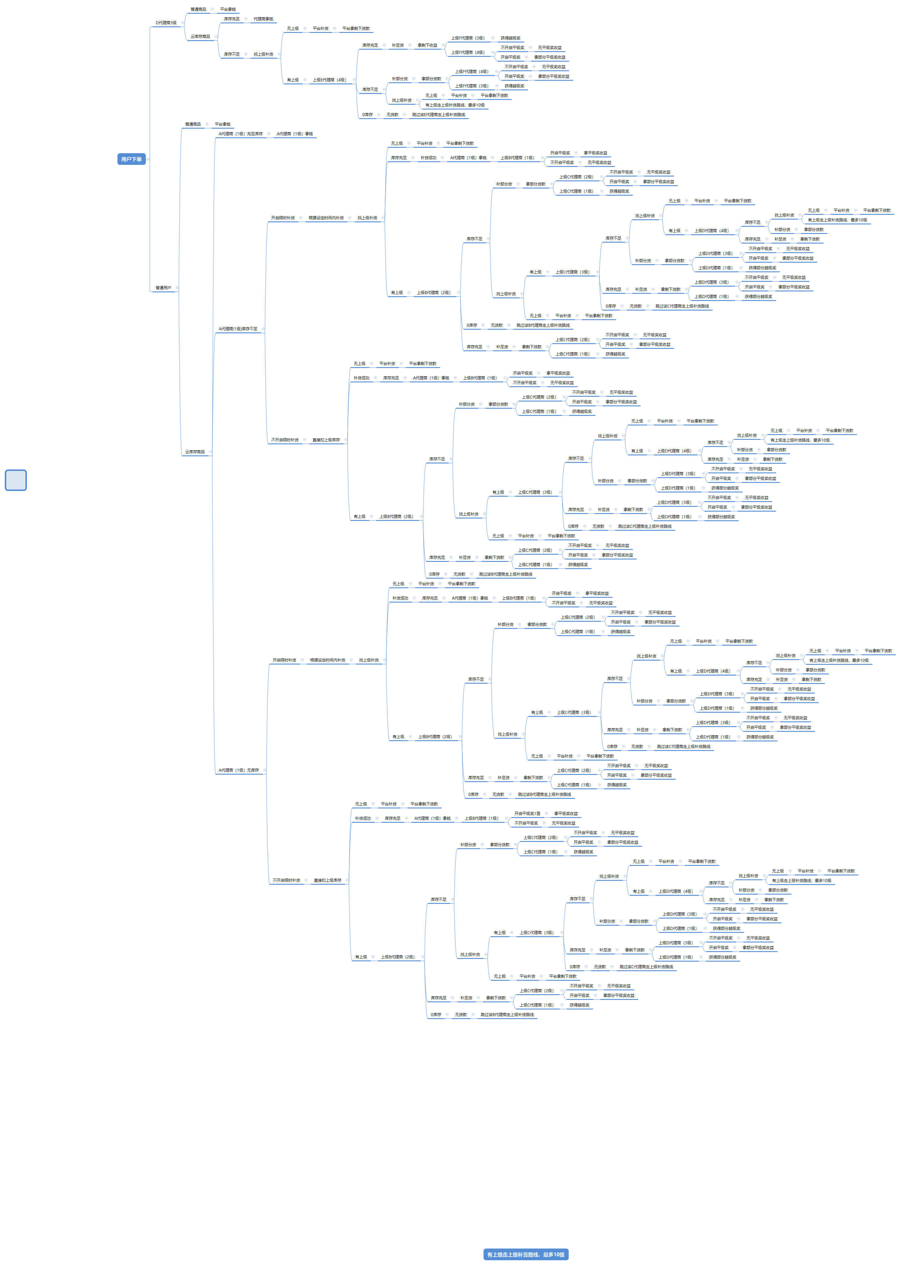

代理商：A的上级是B、B的上级是C、C的上级是D、D的上级是E、E的上级是F A（代理商1级）-B（代理商2级）-C（代理商3级）-D（代理商4级）-E（代理商5级）-F（代理商6级） 非代理商身份不计入云库存分佣体系 A代理商购买商品，找比自身代理商等级高的上级扣库存 A代理商补货，找比自身代理商等级高的上级B补货，B代理商库存充足，B用户拿全部货款 A代理商补货，找比自身代理商等级高的上级B补货，B代理商库存不够（已开启临时补货），B用户在限定时间内向上级补货 A代理商补货，找比自身代理商等级高的上级B补货，B代理商库存不够（不开启临时补货），B用户拿一部分货款，剩下的货款由谁出货，谁拿剩下货款 A代理商补货，找比自身代理商等级高的上级B补货，B代理商库存不够（开启临时补货），B用户拿一部分货款，剩下的货款由谁出货，谁拿剩下货款 平级奖二级至顺位直推与间推，隔断则无效 A普通用户下单购买云库存商品，扣B用户代理商的库存，C代理商等级和B代理商同等级，C代理商有平级奖拿 A普通用户下单购买云库存商品，扣B用户代理商的库存，C代理商等级比B代理商等级低，C代理商有越级奖拿 补货奖，谁补货谁拿补货奖，补货奖统一平台发 分销、经销、区域、股东、短视频 代理商：A的上级是B、B的上级是C、C的上级是D、D的上级是E、E的上级是F A代理商等级2，B代理商等级3，C代理商等级1 A代理商找上级B代理商补货，B代理商拿货款，B代理商给C代理商越级奖 A代理商等级2，B代理商等级3，C代理商等级2 A代理商找上级B代理商补货，B代理商拿货款，B代理商给C代理商越级奖 A代理商等级2，B代理商等级3，C代理商等级3 A代理商找上级B代理商补货，B代理商拿货款，B代理商给C代理商平级奖 A代理商等级2，B代理商等级3，C代理商等级1，D代理商等级4，E代理商等级1 A代理商找上级B代理商补货，只补部分货，B代理商拿部分货款，接着D代理商补剩下货，D拿剩下货款 B代理商给C代理商部分越级奖，D代理商给E代理商部分越级奖 A代理商等级2，B代理商等级3，C代理商等级2，D代理商等级4，E代理商等级1 A代理商找上级B代理商补货，只补部分货，B代理商拿部分货款，接着D代理商补剩下货，D拿剩下货款 B代理商给C代理商部分越级奖，D代理商给E代理商部分越级奖 A代理商等级2，B代理商等级3，C代理商等级2，D代理商等级4，E代理商等级1 A代理商找上级B代理商补货，只补部分货，B代理商拿部分货款，接着D代理商补剩下货，D拿剩下货款 B代理商给C代理商部分越级奖，D代理商给E代理商部分越级奖 A代理商等级2，B代理商等级3，C代理商等级3，D代理商等级4，E代理商等级1 A代理商找上级B代理商补货，只补部分货，B代理商拿部分货款，接着D代理商补剩下货，D拿剩下货款 B代理商给C代理商部分平级奖，D代理商给E代理商部分越级奖 A代理商等级2，B代理商等级3，C代理商等级1，D代理商等级4，E代理商等级2 A代理商找上级B代理商补货，只补部分货，B代理商拿部分货款，接着D代理商补剩下货，D拿剩下货款 B代理商给C代理商部分越级奖，D代理商给E代理商部分越级奖 A代理商等级2，B代理商等级3，C代理商等级1，D代理商等级4，E代理商等级3 A代理商找上级B代理商补货，只补部分货，B代理商拿部分货款，接着D代理商补剩下货，D拿剩下货款 B代理商给C代理商部分越级奖，D代理商给E代理商部分越级奖 A代理商等级2，B代理商等级3，C代理商等级1，D代理商等级4，E代理商等级4 A代理商找上级B代理商补货，只补部分货，B代理商拿部分货款，接着D代理商补剩下货，D拿剩下货款 B代理商给C代理商部分越级奖，D代理商给E代理商部分平级奖 A代理商等级2，B代理商等级3，C代理商等级3，D代理商等级4，E代理商等级4 A代理商找上级B代理商补货，只补部分货，B代理商拿部分货款，接着D代理商补剩下货，D拿剩下货款 B代理商给C代理商部分平级奖，D代理商给E代理商部分平级奖 | 改版，未完

团呼叫
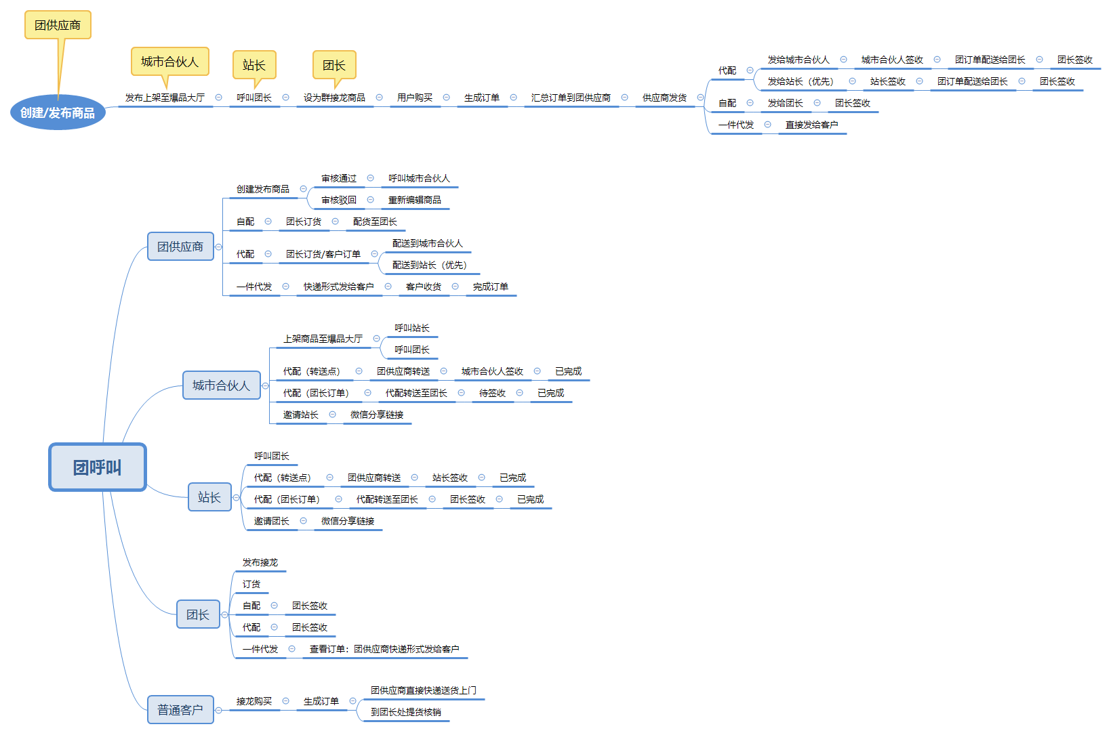
推荐佣金 按照用户入驻所缴纳的金额返佣给推荐人 入驻方式为免费的则无返佣 配送方式的佣金： 自配，配送方式为自配的订单 根据身份获取对应的佣金，按照订单的实付金额，团长无佣金，团长赚差价 代配，配送方式为代配的订单 根据身份获取对应的佣金，按照订单的实付金额，团长无佣金，团长赚差价；配送佣金则是谁转送这笔订单，谁拿佣金 一件代发，配送方式为代配的订单 根据身份获取对应的佣金，按照订单的实付金额，团长无佣金，团长赚差价；

